Sheet1
Đoàn Ngọc Linh – 1150080229_11CNPM1

Tạo Project mới
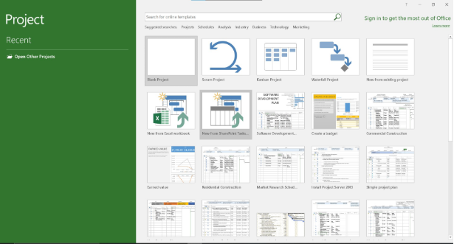

mở hộp thoại Resource
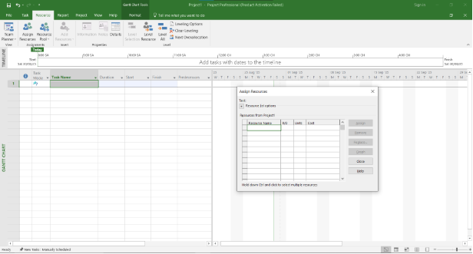

Giao diện TimeLine

Sheet2
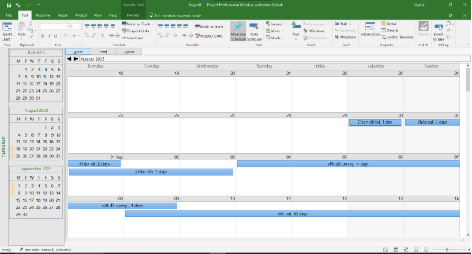

Giao diện Grant
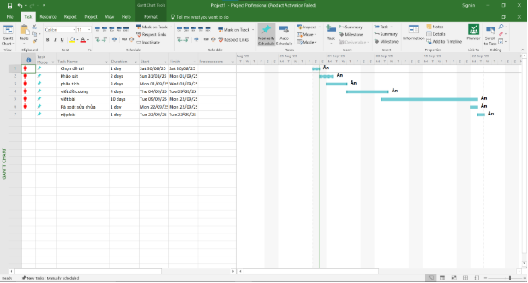

Khung nhìn calendar

Sheet3
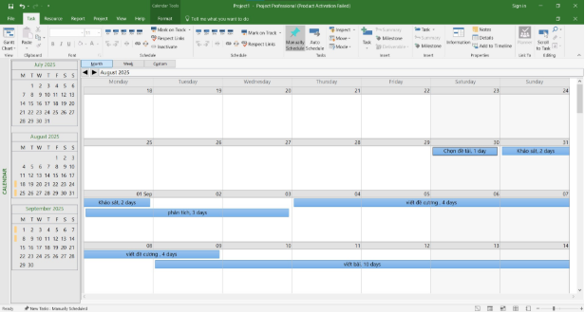

Khung nhìn Usage
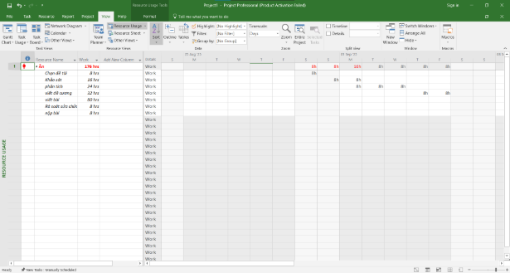

Khung nhìn Resource overview

Sheet4
